Лист1
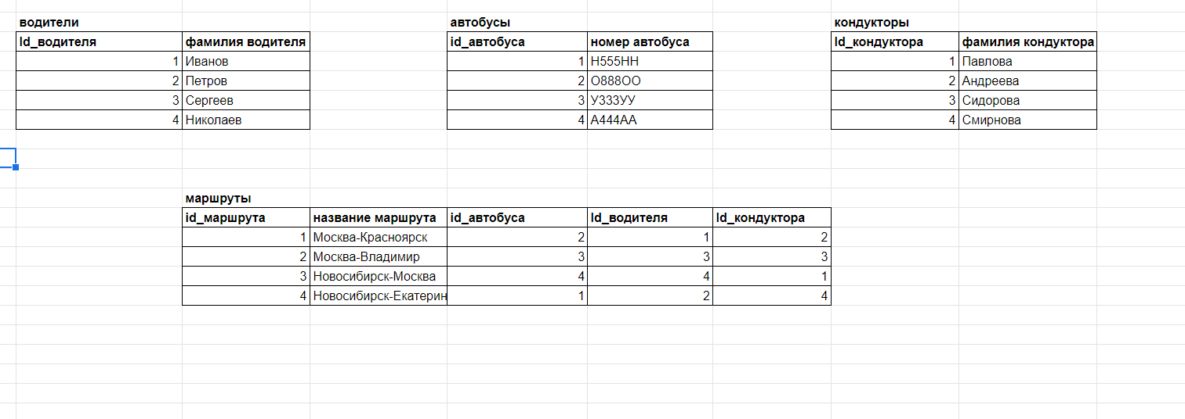
Составьте таблицы для хранения сведений об общественном транспорте. — Можно на примере автобусов. — При составлении таблиц не берите слишком много сущностей. Ориентируйтесь на структуру типа: «У нас есть автобусы на разных маршрутах, у автобуса есть водитель, также в автобусе работает кондуктор».

